Worksheet
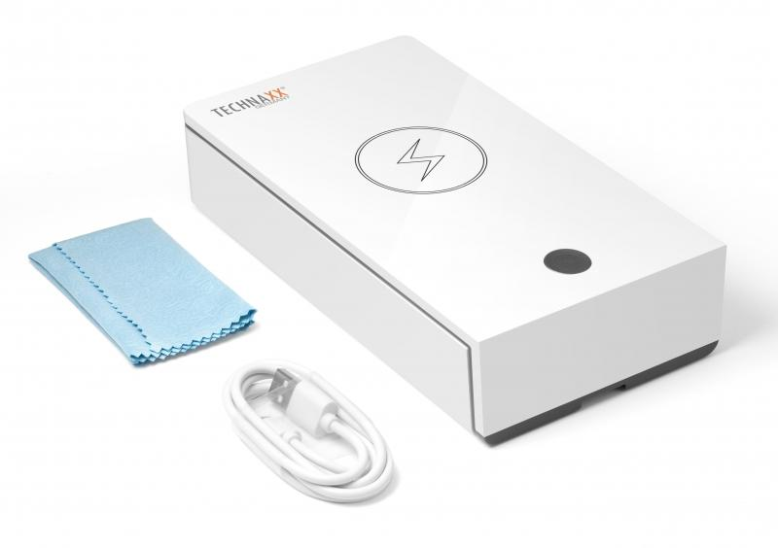
Technaxx UV Anti-Virus Desinfektions-Box TX-148

Artikelnummer | 4875 |  | VE | 30
EAN | 4260358124667 |  | Stück pro Palette | 720
Zollnummer | 85044083 |  | Lagen Pro Palette | 3

Abmessungen - Artikel
Länge(cm) | Breite(cm) | Höhe(cm) | Gewicht(g)
19.7 | 11 | 4.6 | 330

Abmessungen - Artikelverpackung
Länge(cm) | Breite(cm) | Höhe(cm) | Leergewicht(g) | Gewicht(g) Artikel+Verpackung
23 | 11.5 | 5 | 57 | 420

Abmessungen - VE Karton (Masterkarton)
Länge(cm) | Breite(cm) | Höhe(cm) | Gewicht(g)
48 | 36 | 29.5 | 13600

Verpackung - Bestandteile
Rest Zubehör (g) | Papier/Pappe (g) | Styropor (g) | Kunstst. Hohlkörper(g) | Kunstst. Folien(g) | Materialverbunde (g)
30 | 25 | 0 | 0 | 1 | 0

Weiterführende Informationen
Technaxx Reseller Portal

